スポンサー公告
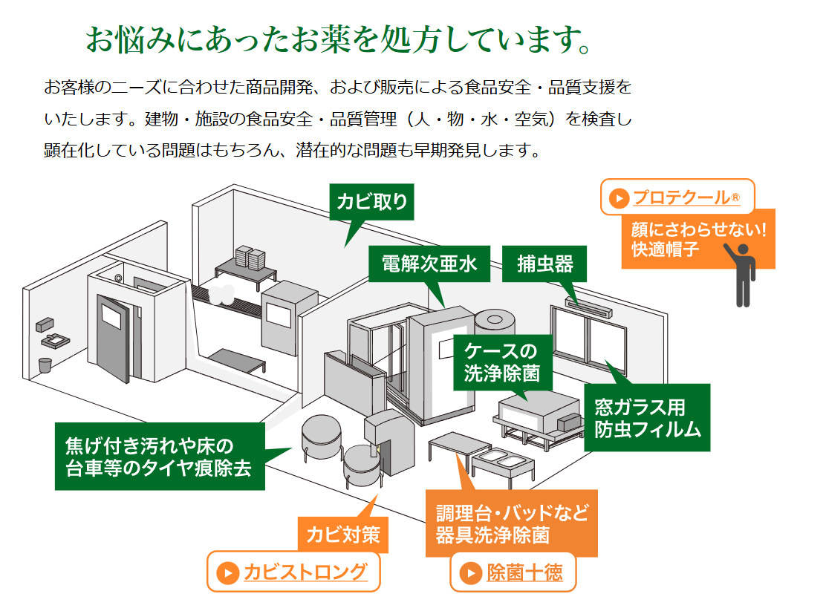

2024年４月から化学物質管理者のもと指定化学物質(薬剤・除菌剤・洗浄剤等)の取扱、保管、管理の法令順守が義務付けられました。詳しくは問い合わせと適切な使用をお願いいたします。

21 ノロウイルス関連情報
ノロウイルス指数平年同等 散発事故発生 |  |  |  |  |  |  |  | 出典:東京都感染症情報センター
 |  |  |  |  |  |  |  | （最近５年間の週値の比較） ノロウイルスの感染周期は4年ですね 前回は2018年
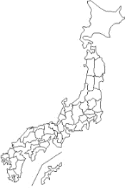
東京都は レベル 2 全国平均 (レベル2) 4.77

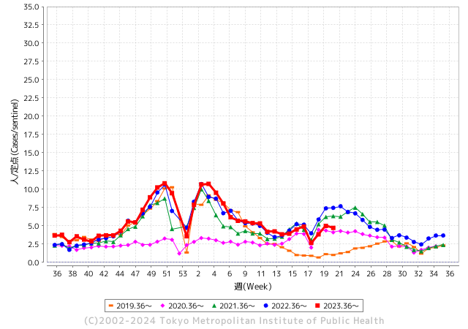
ノロウイルス今週のニュース
4月ですが、全国で2件

 |  |  |  |  |  |  |  |  |  |  |  | レベル5

 |  |  |  |  |  |  |  |  |  |  |  | レベル4

 |  |  |  |  |  |  |  |  |  |  |  | レベル3

 |  |  |  |  |  |  |  |  |  |  |  | レベル2
GⅡ 20週 0例 |  |  |  |  | GⅡ 21週 0例 |  |  |  |  |  |  | レベル1
地方衛生研究所情報 |  |  | 傾向 |  | 出典：地方衛生研究所ネットワーク
★数年間で1番目に高い比率でノロウイルス継続 |  |  |  |  |  |  |  | http://idsc.tokyo-eiken.go.jp/diseases/gastro/gastro/
 |  |  |  | 流行警報 | 警戒警報
 | 2024-06-02 |  | 低散発 | 定点観測値 |  | ▲:減少 | 今週のニュース（Noroｖｉｒｕｓ） (5/27-6/2) |  |  |  | 7
先週
今週
都道府県名 | 流行 ☆増加 ★減少☆★1つで約1ポイント |  |  | 2024/20週 | 2024/21週 | 対前週 | 大量発症事故（業種／内容） 今週 , 先週 |  |  |  | ニュースソース | 日時
北海道 | ☆ |  |  | 5.14 | 5.55 | 0.41 | 札幌市中央区にある居酒屋でノロウイルスによる食中毒が発生し、32人が下痢や嘔吐などの症状を訴えていたことがわかりました。食中毒が発生したのは札幌市中央区の「大衆海鮮酒場さぶろう別邸」です。今月8日から10日、この店を利用した客32人が下痢や嘔吐などの症状を訴えうち13人が病院を受診しました。 |  |  |  | 北海道ニュース | 2024-05-20 | 北海道
青森県 | ★ |  |  | 3.81 | 3.38 | ▲ 0.43 |  |  |  |  |  |  | 青森県
岩手県 | ★ |  |  | 4.88 | 4.23 | ▲ 0.65 |  |  |  |  |  |  | 岩手県
宮城県 | ☆ |  |  | 4.8 | 5.02 | 0.22 |  |  |  |  |  |  | 宮城県
秋田県 | ☆☆ |  |  | 2.53 | 3.94 | 1.41 |  |  |  |  |  |  | 秋田県
山形県 | ☆ |  |  | 6.32 | 6.5 | 0.18 |  |  |  |  |  |  | 山形県
福島県 | - |  |  | 3 | 3 | 0.00 |  |  |  |  |  |  | 福島県
茨城県 | ☆ |  |  | 2.32 | 2.68 | 0.36 |  |  |  |  |  |  | 茨城県
栃木県 | ☆ |  |  | 1.81 | 1.98 | 0.17 | 県保健福祉部は31日、安足健康福祉センター管内の小学校で、ノロウイルスを原因とする感染性胃腸炎が集団発生し、児童ら計31人が感染したと発表した。重症者はおらず、全員快方に向かっているという。 |  |  |  | 下野新聞 | 2024-06-01 | 栃木県
群馬県 | ★ |  |  | 5.15 | 4.71 | ▲ 0.44 |  |  |  |  |  |  | 群馬県
埼玉県 | ☆ |  |  | 5.19 | 5.31 | 0.12 |  |  |  |  |  |  | 埼玉県
千葉県 | ☆ |  |  | 5.14 | 5.37 | 0.23 | 千葉市は２３日、美浜区の認可保育園「オンジュソリール保育園海浜幕張園」で給食を食べた１～５歳の園児１９人と２０～５０代の保育士ら１３人が嘔吐（おうと）や腹痛などの症状を訴え、１４人と給食調理者２人の便からノロウイルスが検出されたと発表した。市保健所は、給食が原因の食中毒と断定し、同園の給食施設を２３日から３日間の使用停止とした。 |  |  |  | 千葉日報 | 2024-05-23 | 千葉県
東京都 | ★ |  |  | 4.99 | 4.72 | ▲ 0.27 |  |  |  |  |  |  | 東京都
神奈川県 | ☆ |  |  | 3.91 | 3.94 | 0.03 |  |  |  |  |  |  | 神奈川県
新潟県 | ☆ |  |  | 4.56 | 5.11 | 0.55 |  |  |  |  |  |  | 新潟県
富山県 | ★ |  |  | 8.83 | 8.62 | ▲ 0.21 |  |  |  |  |  |  | 富山県
石川県 | ★ |  |  | 8.59 | 8.17 | ▲ 0.42 |  |  |  |  |  |  | 石川県
福井県 | ☆ |  |  | 4.2 | 5 | 0.80 |  |  |  |  |  |  | 福井県
山梨県 | ☆ |  |  | 3.04 | 3.25 | 0.21 |  |  |  |  |  |  | 山梨県
長野県 | ☆ |  |  | 4.76 | 4.87 | 0.11 |  |  |  |  |  |  | 長野県
岐阜県 | ☆ |  |  | 2.47 | 2.91 | 0.44 |  |  |  |  |  |  | 岐阜県
静岡県 | ★ |  |  | 3.45 | 3.34 | ▲ 0.11
愛知県 | ★ |  |  | 3.02 | 2.77 | ▲ 0.25 |  |  |  |  |  |  | 愛知県
三重県 | ★★ |  |  | 6.24 | 4.4 | ▲ 1.84 |  |  |  |  |  |  | 三重県
滋賀県 | ☆ |  |  | 4.61 | 5.25 | 0.64 |  |  |  |  |  |  | 滋賀県
京都府 | ☆ |  |  | 5.77 | 6.42 | 0.65 |  |  |  |  |  |  | 京都府
大阪府 | ☆ |  |  | 5.76 | 6.05 | 0.29 |  |  |  |  |  |  | 大阪府
兵庫県 | ☆ |  |  | 7.64 | 8.41 | 0.77 |  |  |  |  |  |  | 兵庫県
奈良県 | ★ |  |  | 5.44 | 5.38 | ▲ 0.06 |  |  |  |  |  |  | 奈良県
和歌山県 | ☆ |  |  | 5.97 | 6.3 | 0.33 |  |  |  |  |  |  | 和歌山県
鳥取県 | ★ |  |  | 6.58 | 6.05 | ▲ 0.53 |  |  |  |  |  |  | 鳥取県
島根県 | ☆ |  |  | 3.61 | 3.87 | 0.26 |  |  |  |  |  |  | 島根県
岡山県 | ☆ |  |  | 3.59 | 3.85 | 0.26 |  |  |  |  |  |  | 岡山県
広島県 | ★ |  |  | 4.95 | 4.37 | ▲ 0.58 |  |  |  |  |  |  | 広島県
山口県 | ☆ |  |  | 3.51 | 3.86 | 0.35 |  |  |  |  |  |  | 山口県
徳島県 | ★ |  |  | 4.52 | 3.61 | ▲ 0.91 |  |  |  |  |  |  | 徳島県
香川県 | ★★ |  |  | 6 | 4 | ▲ 2.00 |  |  |  |  |  |  | 香川県
愛媛県 | ☆☆ |  |  | 6.41 | 8.78 | 2.37 |  |  |  |  |  |  | 愛媛県
高知県 | ★ |  |  | 3.6 | 3.48 | ▲ 0.12 |  |  |  |  |  |  | 高知県
福岡県 | ☆ |  |  | 4.82 | 5.26 | 0.44 |  |  |  |  |  |  | 福岡県
佐賀県 | ☆ |  |  | 1.43 | 1.74 | 0.31 |  |  |  |  |  |  | 佐賀県
長崎県 | ☆ |  |  | 3.34 | 3.68 | 0.34 |  |  |  |  |  |  | 長崎県
熊本県 | ☆☆ |  |  | 6.14 | 7.96 | 1.82 |  |  |  |  |  |  | 熊本県
大分県 | ☆☆☆ |  |  | 10.64 | 14.64 | 4.00 | 県によりますと、感染性胃腸炎について、5月26日までの1週間に県内36の医療機関から527人の感染が報告されました。 前の週と比べると1.38倍に増加しています。1医療機関あたりの患者数が10人以上で、増加率が2週連続で1.2倍以上となったことから、県は29日、「ノロウイルス食中毒特別注意報」を発令しました。 |  |  |  | テレビ大分 | 2024-05-29 | 大分県
宮崎県 | - |  |  | 4.31 | 4.31 | 0.00 |  |  |  |  |  |  | 宮崎県
鹿児島県 | ★ |  |  | 6.08 | 5.82 | ▲ 0.26 |  |  |  |  |  |  | 鹿児島県
沖縄県 | ☆ |  |  | 1.7 | 2.23 | 0.53 |  |  |  |  |  |  | 沖縄県
全国 | ☆ |  |  | 4.77 | 4.94 | 0.17
 |  |  |  |  |  |  |  |  |  |  | 1 | 1
 |  |  |  | 今週 |  |  | 管理レベル「2」
 |  | 先週に比べて全国平均は |  |  |  | 4.94 | ：先週より | 0.17
 |  | 東京都は |  |  |  | 4.72 | ：先週より | ▲ 0.27
 |  | 最高指数は |  |  | 大分県 | 14.64 | 全国で10.00を超える都道府県数は |  | 1ヶ所 | 増減 | 0

2 | 9-10月、4月以降 施設の所在市町村で流行・食中毒が報告される 定点観測値が5.00前後 |  |  |  |  | 【情報共有】 週間・情報収集/情報は毎週確認する 【常設】 嘔吐物処理セットの配備 【体調管理】従業員の健康状況を徹底し、不良者は調理・加工ラインより外す

21 衛生訓話
毎週 ひとつ 覚えていきましょう
今週のお題(梅雨の時期には湿度を高くしないように)
なぜ 湿度に注意するのか? 湿度が高いとどんなことが起き易いのか?
↓ 職場の先輩は以下のことを理解して わかり易く 指導しましょう ↓
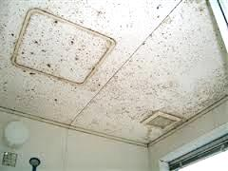
 |  | ★梅雨になると本州の平均湿度は７０%を超える。 ★この時期は、カビが発生(発育)する最適環境だ! ★工場内にカビが充満していたら製品には胞子が付く。胞子は肉眼では 見えないので、出荷後に発芽してはじめて 肉眼で見えるようになる。 これがカビ混入の厄介なところ。 ★カビが工場内に発生するとそこに虫が集まってくる。特にチャタテムシやダニ類はカビを好んで食べる。集まった虫の一部は、製品に隠れて消費者にまで運ばれる。

あらら! 天井がカビだらけ

 | 温度計は、厨房や加工場に必ずありますよね! これに湿度計が付いていなかったら有るものに交換しましょう。 湿度43％以下を、1日3時間以上続くようにコントロールすれば、カビは発生しません。 そこまでコントロール出来ない職場では、平均湿度60％以下を心がけましょう。 方法はいくつかあります。 ①清掃後は水濡れを放置しない、水気をふき取る、乾燥させる。 ②定常的に湿っているところには、扇風機や乾燥機を設置し乾燥を心がける。 ③蒸気発生装置からの蒸気をダクトに誘導する。 できることを決めたら、継続してやると必ず効果が出ます。

20 感染症情報
2024年第20週（5月13日〜5月19日）
1類感染症 | 報告なし
2類感染症 | 結核例 280例
指定感染症 新型コロナウイルス感染症 | 厚生労働省：国内の発生状況など https://www.mhlw.go.jp/stf/covid-19/kokunainohasseijoukyou.html#h2_1 厚生労働省：データからわかる－新型コロナウイルス感染症情報－ https：//covid19.mhlw.go.jp/
 | https://www.mhlw.go.jp/stf/covid-19/kokunainohasseijoukyou.html#h2_1
 | 厚生労働省：データからわかる－新型コロナウイルス感染症情報－
 | https：//covid19.mhlw.go.jp/
3類感染症 | コレラ2例 感染地域：インド2例
腸管出血性大腸菌感染症 | 腸管出血性大腸菌感染症68例（有症者44例、うちHUS 3例） 感染地域：‌国内49例、韓国2例、インドネシア1例、フィリピン1例、国内・国外不明15例 国内の感染地域：‌福岡県6例、東京都4例、愛知県4例、埼玉県3例、千葉県3例、長野県3例、神奈川県2例、大阪府2例、広島県2例、鹿児島県2例、青森県1例、宮城県1例、福島県1例、茨城県1例、新潟県1例、+岐阜県1例、滋賀県1例、京都1例、兵庫県1例、山口県1例、徳島県1例、愛媛県1例、高知県1例、熊本県1例、沖縄県1例、国内（都道府県不明）3例
 | 年齢群：‌0歳（1例）、2歳（3例）、3歳（1例）、5歳（3例）、7歳（2例）、9歳（1例）、 10代（7例）、20代（16例）、30代（10例）、40代（8例）、50代（5例）、60代（2例）、 70代（1例）、80代（5例）、90代以上（3例） | 血清群・毒素型：‌O157 VT1・VT2（16例）、O26 VT1（9例）、O103 VT1（7例）、O157 VT2（7例）、O111VT1（2例）、 O126 VT1（1例）、O146 VT1（1例）、O26 VT2（1例）、O8 VT2（1例）、その他・不明（23例） 累積報告数：573例（有症者352例、うちHUS 8例．死亡なし）
腸チフス | 腸チフス1例 感染地域：バングラデシュ
4類感染症 | E型肝炎14例 感染地域（感染源）：‌北海道2例（焼肉1例、豚レバー1例）、 千葉県1例（鹿肉）、東京都1例（不明）、新潟県1例（不明）、 石川県1例（猪のステーキ）、和歌山県1例（不明） 国内（都道府県不明）2例（不明2例）、ミャンマー/フランス1例（不明）、 国内・国外不明4例（ホルモン焼き1例、不明3例） A型肝炎4例 感染地域：福岡県2例、東京都1例、鹿児島県1例 | レジオネラ症34例（肺炎型32例、ポンティアック熱型2例） 感染地域：栃木県4例、山口県3例、福岡県3例、福島県2例、埼玉県2例、東京都2例、茨城県1例、神奈川県1例、新潟県1例、 石川県1例、静岡県1例、愛知県1例、京都府1例、大阪府1例、兵庫県1例、沖縄県1例、愛知県/滋賀県1例、 国内（都道府県不明）2例、国内・国外不明5例 年齢群：30代（2例）、40代（2例）、50代（6例）、60代（9例）、70代（8例）、80代（6例）、90代以上（1例） 累積報告数：622例
5類感染症 | アメーバ赤痢7例（腸管アメーバ症7例） 感染地域：‌静岡県1例、三重県1例、大阪府1例、兵庫県1例、愛媛県1例、福岡県1例、インド1例 感染経路：‌性的接触4例（異性間1例、同性間1例、異性間・同性間不明2例）、経口感染2例、その他・不明1例
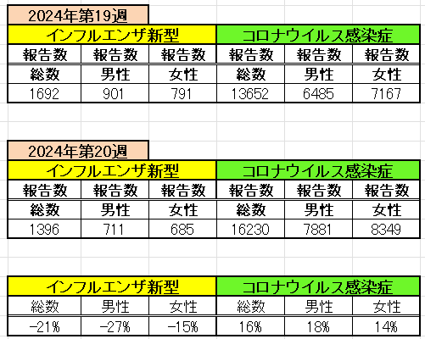
インフルエンザ と 新型コロナ

 |  | 注意

 |  | 対前週 インフルエンザ 21% 減少 新型コロナウイルス 16% 増加

21 感染症統計
食品表示 (12/11-12/17) |  |  |  |  |  |  |  |  |  |  |  |  |  | 届出感染症 第三類 細菌性赤痢菌
 |  |  |  |  |  |  |  |  |  |  |  |  |  | 全国 報告数推移 届出患者数（人）
 | 1月 | 2月 | 3月 | 4月 | 5月 | 6月 | 7月 | 8月 | 9月 | 10月 | 11月 | 12月 | 合計 |  | 1月 | 2月 | 3月 | 4月 | 5月 | 6月 | 7月 | 8月 | 9月 | 10月 | 11月 | 12月 | 合計
 | 68 | 56 | 67 | 103 | 188 | 415 | 607 | 866 | 556 | 366 | 224 | 136 | 3,654 |  | 8 | 9 | 13 | 7 | 9 | 9 | 8 | 11 | 9 | 19 | 11 | 12 | 124
 |  |  |  |  | 今週 |  |  |  |  |  |  |  |  |  |  |  |  |  | 今週
 |  |  |  |  | 62 |  |  |  |  |  |  |  |  |  |  |  |  |  | 1
2024年 | 102 | 102 | 115 | 121 | 195 |  |  |  |  |  |  |  |  | 2024年 | 4 | 4 | 4 | 8 | 1
2023年 | 82 | 62 | 99 | 112 | 224 | 526 | 521 | 768 | 454 | 390 | 416 | 154 | 3,808 | 2023年 | 1 | 1 | 4 | 2 | 2 | 7 | 7 | 3 | 1 | 7 | 7 | 5 | 47
2022年 | 81 | 39 | 72 | 89 | 258 | 416 | 554 | 568 | 578 | 337 | 169 | 168 | 3,329 | 2022年 | 0 | 5 | 4 | 1 | 1 | 1 | 1 | 1 | 0 | 0 | 0 | 2 | 16
2021年 | 81 | 48 | 71 | 128 | 171 | 350 | 569 | 553 | 458 | 306 | 220 | 229 | 3,184 | 2021年 | 1 | 2 | 1 | 0 | 0 | 0 | 1 | 1 | 0 | 1 | 0 | 0 | 7
2020年 | 112 | 85 | 60 | 97 | 95 | 305 | 544 | 449 | 475 | 505 | 219 | 98 | 3,044 | 2020年 | 16 | 1 | 19 | 3 | 13 | 1 | 2 | 2 | 0 | 24 | 4 | 2 | 87
2019年 | 84 | 100 | 77 | 80 | 236 | 438 | 631 | 752 | 523 | 427 | 253 | 136 | 3,737 | 2019年 | 7 | 7 | 13 | 3 | 8 | 11 | 5 | 11 | 9 | 9 | 20 | 37 | 140
2018年10月3日、山梨県内の宿坊を利用した2グループ42名が赤痢にかかりました。使用水や従事者からは赤痢菌が検出されておらず現在のところ感染源は不明です。
2018年 | 41 | 44 | 67 | 103 | 311 | 415 | 539 | 1,165 | 534 | 297 | 205 | 92 | 3,813 | 2018年 | 9 | 22 | 18 | 9 | 21 | 14 | 6 | 13 | 7 | 81 | 31 | 37 | 268
埼玉県と群馬県の総菜店で販売されたポテトサラダを食べた人が腸管出血性大腸菌O157に感染した、という集団食中毒に関するニュースが2017年8月21日以降、新聞やテレビで取り上げられました。
2017年 | 57 | 35 | 95 | 112 | 131 | 340 | 483 | 1339 | 614 | 349 | 236 | 68 | 3,859 | 2017年 | 19 | 12 | 8 | 12 | 7 | 15 | 16 | 12 | 16 | 6 | 12 | 6 | 141
2011年8月に外食チェーン店が原因とされた赤痢菌Shigella sonneiの広域集団感染事例が青森県、宮城県、山形県、福島県において発生した。本事例は、それとほぼ同時期に発生しておりその関連性が強く疑われた事例である。
※2024年 第21週（5/20～5/26） 現在 |  |  |  |  |  |  |  |  |  |  |  |  |  | ※2024年 第21週（5/20～5/26） 現在

 | 腸管出血性大腸菌 |  | 平年並み |  |  |  |  |  |  |  |  |  |  |  | 赤痢 | 少ない
Ｈ２９／８月は非常に多かった
コロナ５類移行に伴う 人の往来の増加、会食機会の増加。食肉原材不足から 衛生度合いの低い原材料の市場への放出?

腸管出血性大腸菌
 | 2024年 | 2023年 | 2022年 | 2021年 | 2020年 | 2019年 | 2018年
 | 102 | 82 | 81 | 81 | 112 | 84 | 41
 | 102 | 62 | 39 | 48 | 85 | 100 | 44
 | 115 | 99 | 72 | 71 | 60 | 77 | 67
 | 121 | 112 | 89 | 128 | 97 | 80 | 103
 | 195 | 224 | 258 | 171 | 95 | 236 | 311
 |  | 526 | 416 | 350 | 305 | 438 | 415
 |  | 521 | 554 | 569 | 544 | 631 | 539
 |  | 768 | 568 | 553 | 449 | 752 | 1,165
 |  | 454 | 578 | 458 | 475 | 523 | 534
 |  | 390 | 337 | 306 | 505 | 427 | 297
 |  | 416 | 169 | 220 | 219 | 253 | 205
 |  | 154 | 168 | 229 | 98 | 136 | 92
細菌性赤痢菌
 | 2024年 | 2023年 | 2022年 | 2021年 | 2020年 | 2019年 | 2018年
 | 4 | 1 | 0 | 1 | 16 | 7 | 9
 | 4 | 1 | 5 | 2 | 1 | 7 | 22
 | 4 | 4 | 4 | 1 | 19 | 13 | 18
 | 8 | 2 | 1 | 0 | 3 | 3 | 9
 | 1 | 2 | 1 | 0 | 13 | 8 | 21
 |  | 7 | 1 | 0 | 1 | 11 | 14
 |  | 7 | 1 | 1 | 2 | 5 | 6
 |  | 3 | 1 | 1 | 2 | 11 | 13
 |  | 1 | 0 | 0 | 0 | 9 | 7
 |  | 7 | 0 | 1 | 24 | 9 | 81
 |  | 7 | 0 | 0 | 4 | 20 | 31
 |  | 5 | 2 | 0 | 2 | 37 | 37

※2023年 第11週（3/13～3/19） 現在

 |  |  |  |  |  |  |  |  |  |  |  |  |  |  | 腸管系感染症は新型コロナウイルス予防の手洗い、手指消毒で
 |  |  |  |  |  |  |  |  |  |  |  |  |  |  | 圧倒的に感染防御できている

